简介
PayPal

官方主页： | https://www.paypal-biz.com/
开发地址: | https://www.paypal-biz.com/developer/

什么是PayPal？
PayPal是eBay旗下的一家公司，致力于让个人或企业通过电子邮件，安全、简单、便捷地实现在线付款和收款。
PayPal账户是PayPal公司推 出的最安全的网络电子账户，使用它可有效降低网络欺诈的发生。
PayPal账户所集成的高级管理功能，使您能轻松掌控每一笔交易详情。
目前，在跨国交易中 超过90%的卖家和超过85%的买家认可并正在使用PayPal电子支付业务。

PayPal在中国通过两个独立运作的网站提供在线支付服务——PayPal中国(www.PayPal.com/c2)和贝宝(www.PayPal.com/cn)。

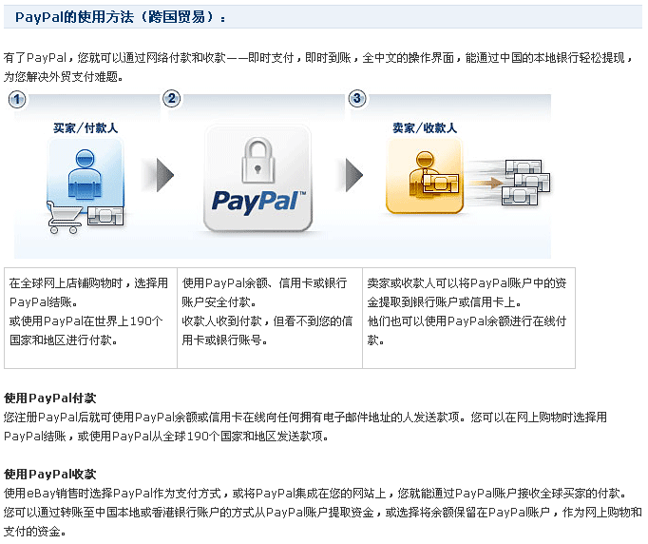

paypal的入出金方式、每一种方式的流程与接口、实现每种方式的测试程序

网站如果选择Paypal进行支付需要注意哪些问题：安全性、交易流水的核对等

paypal三种付款方式
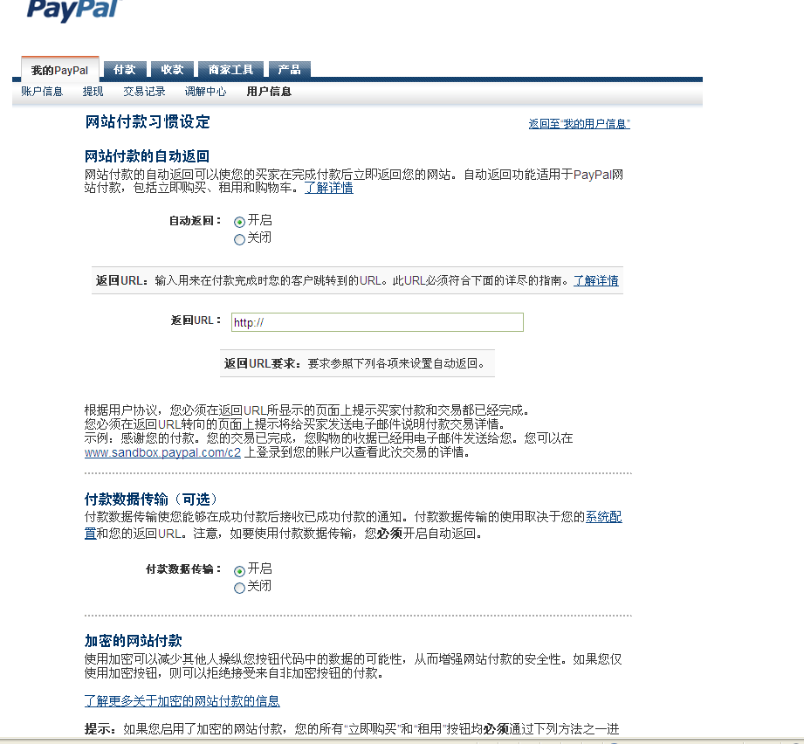
paypal 主要有三种付款模式

电子邮件收款 (Email Payments)
网站标准版收款 (Website Payments Standard)
网站专业版收款(快速结帐) (Express Checkout)

①电子邮件收款

 | 1. 开立收款请求或开具账单 先开立一个新的收款请求/开具账单或重用现有的模板筛选，然后输入客户的联系信息和结算细节，如数量、单价、销售税和运费。如您使用Quicken或QuickBooks，请在您的账单中加入PayPal按钮，以便客户可在网上付款

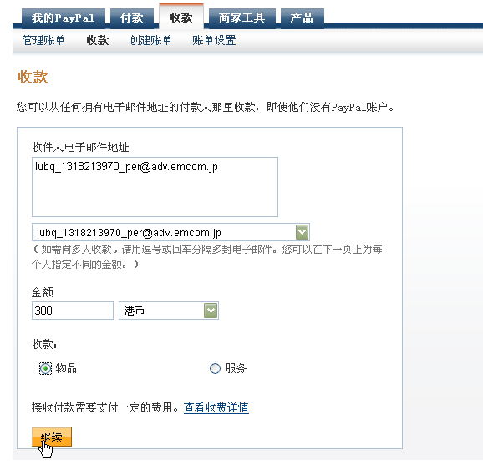

 | 2. 您的客户在电邮中收到收款请求/账单
 | 客户会在电子邮箱内收到一封收款请求，他们打开后可点击付款按钮进行付款

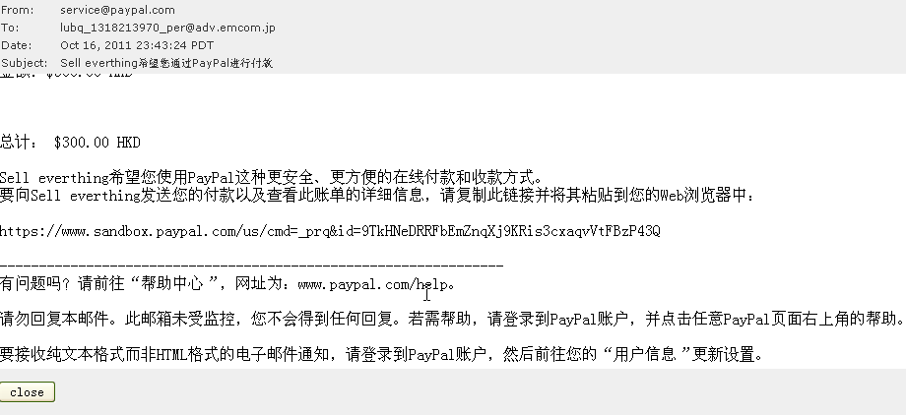

 | 3. 客户付款

 | 您的客户可以选择使用他们的信用卡、银行账户或PayPal余额来付款。他们甚至都不需要一个PayPal账户。

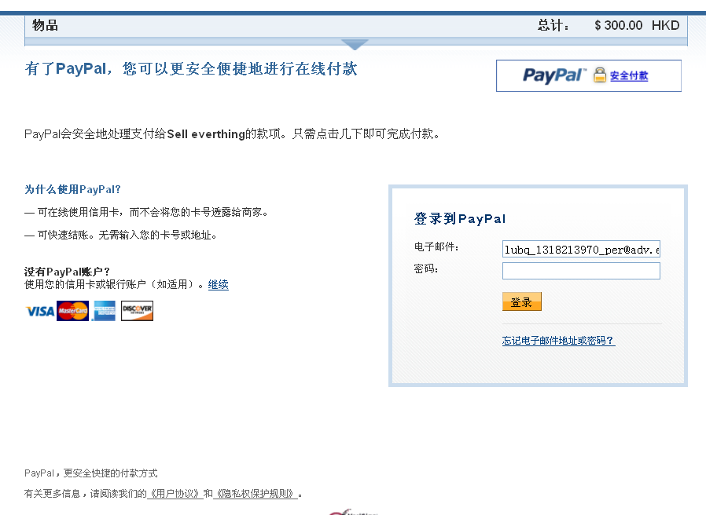

 | 4. 收到款项

 | 当收到款项后，您随即会收到一封电子邮件。您可选择将款项电汇到您的银行账户（通常需要5-7天处理）或在任何接受PayPal的网站上进行购物

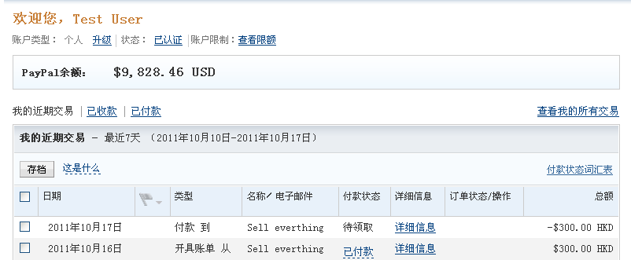

②网站标准版收款 (Website Payments Standard)

网站付款标准版是PayPal提供的最方便也最受欢迎的在线收款方式，您无需懂得任何编程技巧即可使用。
买家无需注册PayPal账户
接受各大信用卡
不设开户费及月费

1.网站集成了PayPal 的“Buy Now”按钮

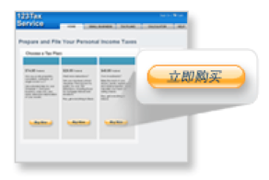

2.如果您的网站需要购物车但还没有集成此功能，可以通过创建“Add to Cart”按钮直接使用PayPal的购物车

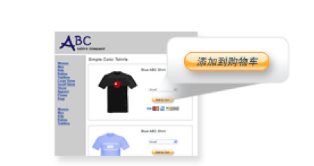

3.若您的网站已经有自己的购物车或已经集成了第三方购物车
那您可以通过创建“上传购物车”按钮将购物车详细信息上传给PayPal，然后通过PayPal来进行付款

【网站标准版收款】其交易API与接口 与【快速付款】相同 ，在③中详细介绍

③网站专业版收款(快速结帐) (Express Checkout)

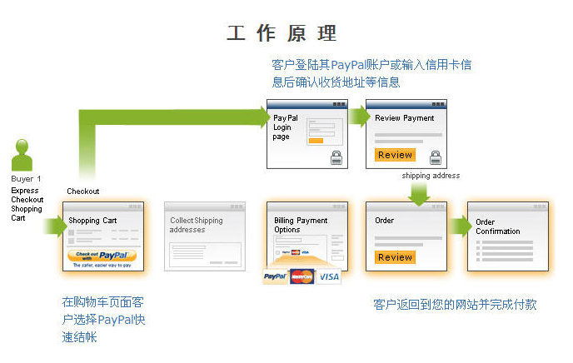

业务流程的实现

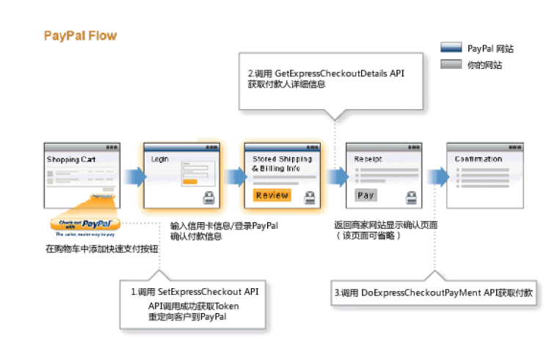

1) 调用SetExpressCheckout， PayPal将返回一个Token，用于完成后续付款步骤，然后重定向客户的浏览器到PayPal网站允许其登陆；

2) 成功login之后，顾客在PayPal网站上确认其资金来源，配送信息和联系方式等；
然后返回到购物网站，调用GetExpressCheckoutDetails 获取客户确认的信息

3) 客户再次确认其付款，最后确认后调用DoExpressCheckoutPayMent 即可完成付款。

【ＩＰＮ】（开关可设置）

在买家通过您的网站付款结束后，PayPal 将异步（即不作为网站付款流程的一部分） 发送付款详细数据到您所指定的 URL，
以便您了解买家付款的具体情况并做出相应的响应。 这个过程我们称作即时付款通知 (简称 IPN)

交易的确认：

买家通过您的网站付款结束后，PayPal 将异步（即不作为网站付款流程的一部分）
发送付款详细数据到您所指定的 URL，以便您了解买家付款的具体情况并做出相应的响应。
这个过程我们称作即时付款通知 (简称 IPN)。示意图如下：

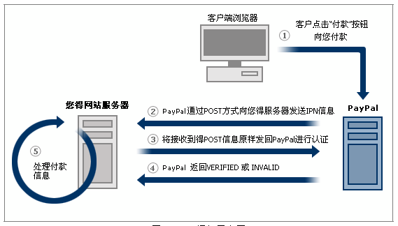

 | 1) 客户点击“付款”按钮向您的账户付款；
 | 2) PayPal 接受到客户的付款后，向您的服务器指定的 URL 通过 POST 方式发送IPN；
 | 3) 在您的服务器收到 IPN 之后，您必须将收到的 POST 信息对原样返回给 PayPal 进行验证，PayPal 通过此方法帮您防范欺骗或“中间人”攻击；（对 IPN 信息 的验证过程我们称之为通知确认)
 | 4) PayPal 返回验证信息，通过验证为 VERIFIED，不通过则为 INVALD；
 | 5) 根据验证信息处理付款明细。

 | 【注】每次付款您可能收到多个 IPN 信息，一般来说直到收到 IPN 信息中的付款状态 为 Completed 为止。

 | IPN 数据包含了整个付款过程的详细信息，通过获取并分析它可以：

 | ①自定义网站对客户购物进行实时回复：您可以以 EMAIL 或其他方式通知客户 付款的状态；
 | ②自动履行相关操作：当收到 IPN 数据并确认付款状态已经完成后，您就可以 立刻启动向买家发货的流程，
 | 也可以为买家进行虚拟货币的充值或者以某种方 式将虚拟商品的卡号和密码发送给买家；
 | ③记录交易信息到您的数据库中。

